cliente_lucro_prejuizo
Compra, Venda e Total geral

Graficos
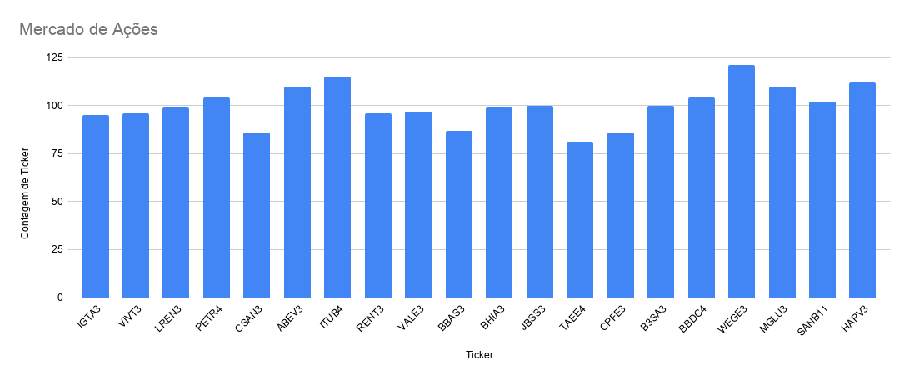
Tabela de Estatísticas
Tendencia Temporal 2023
Compra e Venda

Cliente Compra e Venda
Cliente Lucro e Prejuízo
Gabriela Lucro e Prejuízo

